16表
 | 1
第１６表 産業別雇用の構成（規模５人以上・令和３年平均）
（令和２年平均＝１００） |  |  |  |  |  |  | （単位：人，％）

産 業 大 分 類 | 常 用 労 働 者 数 |  |  |  | 一般 | パートタイム
 |  |  |  |  | 労働者数 | 労働者数
 | 人 数 | 構成比 | 指数 | 前年比 | 人 数 | 人 数 | パート
 |  |  |  |  |  |  | 比率
調査産業計 | 2,138,658 | 100.0 | 99.6 | △ 0.5 | 1,300,950 | 837,708 | 39.2
建 設 業 | 93,669 | 4.4 | 99.3 | △ 0.7 | 86,648 | 7,021 | 7.5
製 造 業 | 378,309 | 17.7 | 98.7 | △ 1.3 | 309,490 | 68,819 | 18.2
電気・ガス業 | 7,198 | 0.3 | 94.4 | △ 5.7 | 6,827 | 371 | 5.1
情報通信業 | 17,646 | 0.8 | 102.6 | 2.6 | 16,971 | 675 | 3.8
運輸業，郵便業 | 193,151 | 9.0 | 100.6 | 0.6 | 99,451 | 93,700 | 48.5
卸売業，小売業 | 442,249 | 20.7 | 100.4 | 0.4 | 219,853 | 222,396 | 50.3
金融業，保険業 | 44,498 | 2.1 | 100.6 | 0.6 | 39,468 | 5,030 | 11.3
不動産・物品賃貸業 | 24,868 | 1.2 | 94.9 | △ 5.1 | 17,933 | 6,935 | 27.9
学術研究等 | 39,861 | 1.9 | 99.6 | △ 0.4 | 34,648 | 5,213 | 13.1
飲食サービス業等 | 188,892 | 8.8 | 100.8 | 0.9 | 28,744 | 160,148 | 84.8
生活関連サービス等 | 62,434 | 2.9 | 90.7 | △ 9.3 | 24,767 | 37,667 | 60.2
教育，学習支援業 | 121,067 | 5.7 | 100.0 | 0.0 | 80,962 | 40,105 | 33.1
医療，福祉 | 346,103 | 16.2 | 99.2 | △ 0.8 | 219,674 | 126,429 | 36.5
複合サービス事業 | 16,810 | 0.8 | 98.6 | △ 1.4 | 13,341 | 3,469 | 20.7
その他のサービス業 | 161,781 | 7.6 | 101.8 | 1.7 | 102,051 | 59,730 | 36.9
（注） 常用労働者数については、単位未満四捨五入のため、合計と内訳の計は必ずしも一致しない。

12図
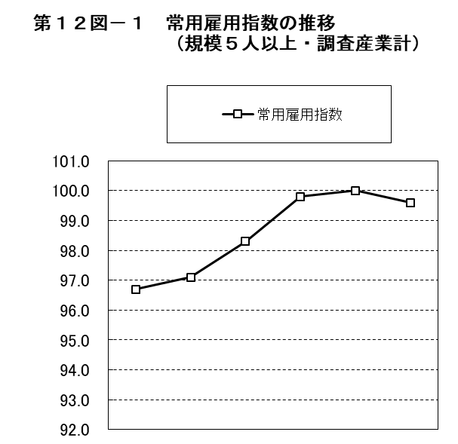
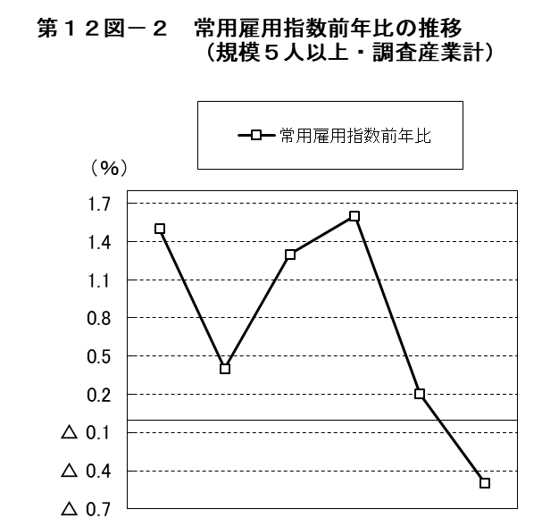

 | 平成 |  |  | 令和 |  |  |  | 平成 |  |  | 令和
 | 28年 | 29年 | 30年 | 元年 | 2年 | 3年 |  | 28年 | 29年 | 30年 | 元年 | 2年 | 3年
常用雇用指数 | 96.7 | 97.1 | 98.3 | 99.8 | 100.0 | 99.6 | 常用雇用指数前年比 | 1.5 | 0.4 | 1.3 | 1.6 | 0.2 | △ 0.5

13図
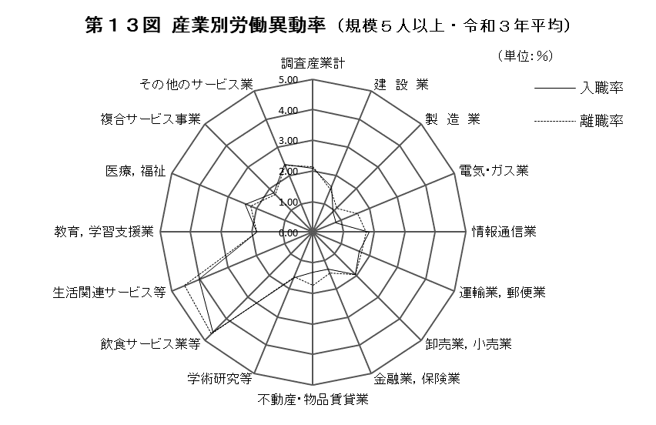

14図
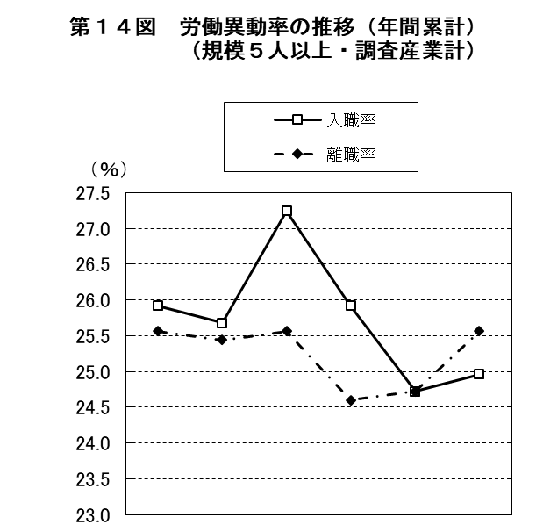
 | 1 | 1

 | 平成 |  |  | 令和
 | 28年 | 29年 | 30年 | 元年 | 2年 | 3年
入職率 | 25.92 | 25.68 | 27.24 | 25.92 | 24.72 | 24.96
離職率 | 25.56 | 25.44 | 25.56 | 24.60 | 24.72 | 25.56

15図
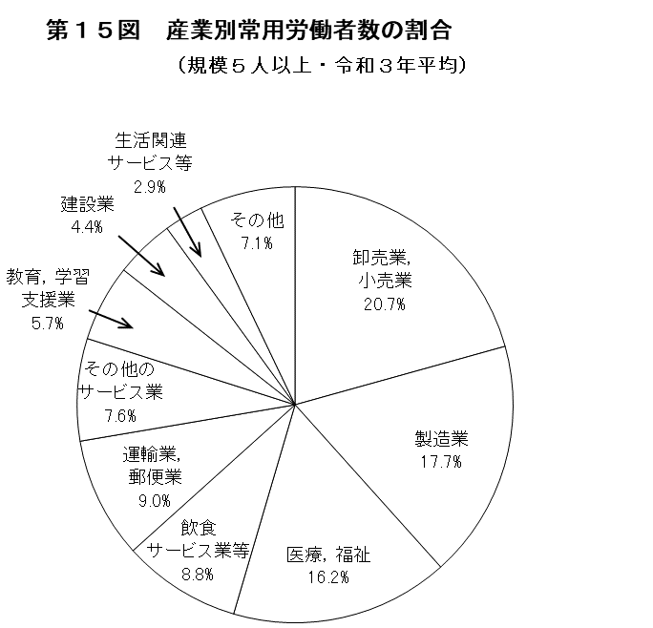
 | 1

（注）「その他」は、鉱業・採石業等、電気・ガス業、
情報通信業、金融業，保険業、不動産・物品賃貸業、
学術研究等、複合サービス事業を合計したものである。

18表
 | 1
第１８表 産業別、男女別雇用の構成（規模５人以上・令和３年平均）
 |  |  |  |  |  |  |  |  |  | （単位：人，％）
 | 男 子 |  |  |  |  | 女 子

産 業 大 分 類 | 常 用 労 働 者 数 |  | 一般 | パートタイム |  | 常 用 労 働 者 数 |  | 一般 | パートタイム
 |  |  | 労働者数 | 労働者数 |  |  |  | 労働者数 | 労働者数
 | 人 数 | 構成比 | 人 数 | 人 数 | パート | 人 数 | 構成比 | 人 数 | 人 数 | パート
 |  |  |  |  | 比率 |  |  |  |  | 比率
調査産業計 | 1,075,991 | 100.0 | 842,226 | 233,765 | 21.7 | 1,062,668 | 100.0 | 458,725 | 603,943 | 56.8
建 設 業 | 72,931 | 6.8 | 70,110 | 2,821 | 3.9 | 20,738 | 2.0 | 16,538 | 4,200 | 20.2
製 造 業 | 262,075 | 24.4 | 244,493 | 17,582 | 6.7 | 116,234 | 10.9 | 64,997 | 51,237 | 44.1
電気・ガス業 | 6,450 | 0.6 | 6,080 | 370 | 5.7 | 747 | 0.1 | 746 | 1 | 0.2
情報通信業 | 11,429 | 1.1 | 11,192 | 237 | 2.4 | 6,217 | 0.6 | 5,779 | 438 | 6.7
運輸業，郵便業 | 113,783 | 10.6 | 84,389 | 29,394 | 25.8 | 79,368 | 7.5 | 15,062 | 64,306 | 81.0
卸売業，小売業 | 217,467 | 20.2 | 159,291 | 58,176 | 26.8 | 224,782 | 21.2 | 60,562 | 164,220 | 73.0
金融業，保険業 | 14,549 | 1.4 | 14,285 | 264 | 1.8 | 29,950 | 2.8 | 25,184 | 4,766 | 15.9
不動産・物品賃貸業 | 15,889 | 1.5 | 13,235 | 2,654 | 16.8 | 8,978 | 0.8 | 4,697 | 4,281 | 47.5
学術研究等 | 27,251 | 2.5 | 26,074 | 1,177 | 4.3 | 12,610 | 1.2 | 8,574 | 4,036 | 31.7
飲食サービス業等 | 59,878 | 5.6 | 14,505 | 45,373 | 75.6 | 129,016 | 12.1 | 14,241 | 114,775 | 89.0
生活関連サービス等 | 31,155 | 2.9 | 16,133 | 15,022 | 48.0 | 31,279 | 2.9 | 8,634 | 22,645 | 72.3
教育，学習支援業 | 50,398 | 4.7 | 36,452 | 13,946 | 27.3 | 70,670 | 6.7 | 44,511 | 26,159 | 37.0
医療，福祉 | 87,986 | 8.2 | 61,376 | 26,610 | 30.2 | 258,117 | 24.3 | 158,298 | 99,819 | 38.7
複合サービス事業 | 11,037 | 1.0 | 9,578 | 1,459 | 13.1 | 5,773 | 0.5 | 3,763 | 2,010 | 35.0
その他のサービス業 | 93,603 | 8.7 | 74,923 | 18,680 | 20.0 | 68,178 | 6.4 | 27,128 | 41,050 | 60.2
（注） 常用労働者数については、単位未満四捨五入のため、合計と内訳の計は必ずしも一致しない。

16図
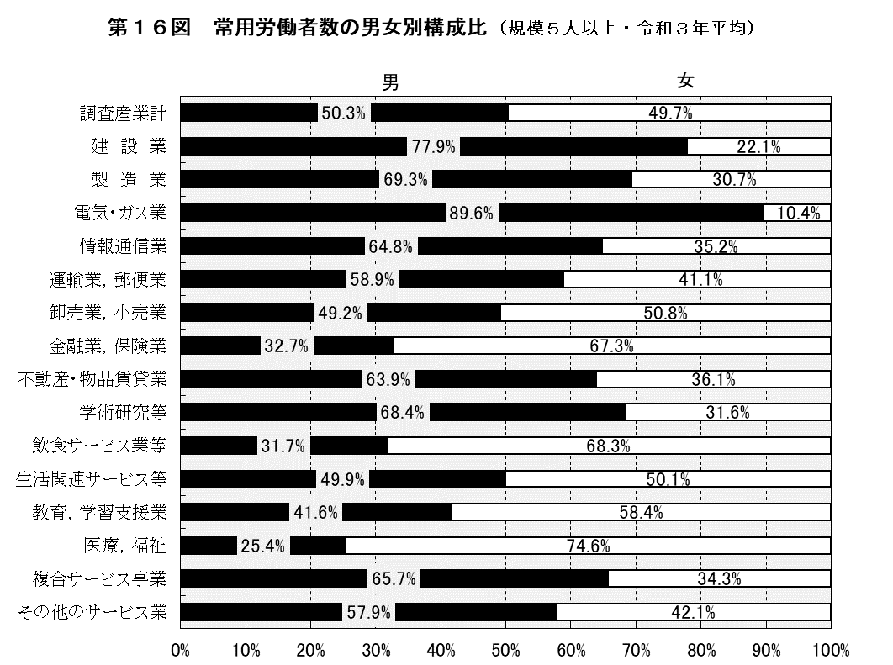
 | 1
 | 1 | 1

17図
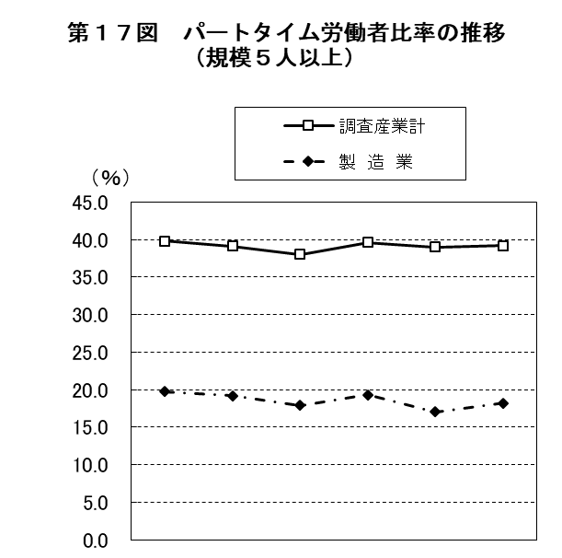
 | 1 | 1

 | 平成 |  |  | 令和
 | 28年 | 29年 | 30年 | 元年 | 2年 | 3年
調査産業計 | 39.8 | 39.1 | 38.0 | 39.6 | 39.0 | 39.2
製 造 業 | 19.7 | 19.2 | 17.9 | 19.3 | 17.0 | 18.2

18図
 | 1
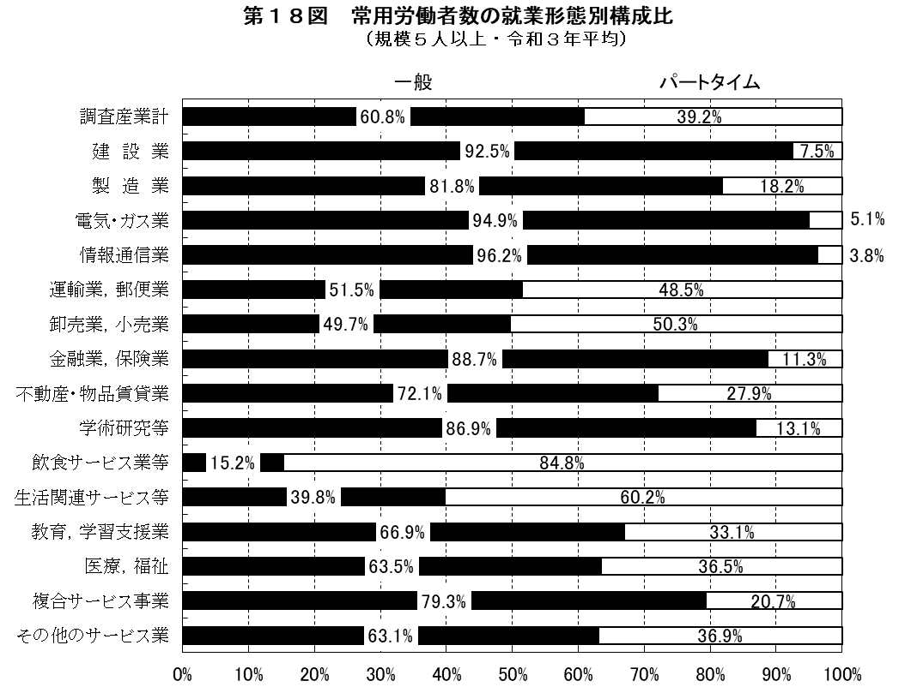
 | 1 | 1 | 1 | 7,021 | 68,819 | 371 | 675 | 93,700 | 222,396 | 5,030 | 6,935 | 5,213

（注） 構成比については小数点第２位を四捨五入したものである。

19図
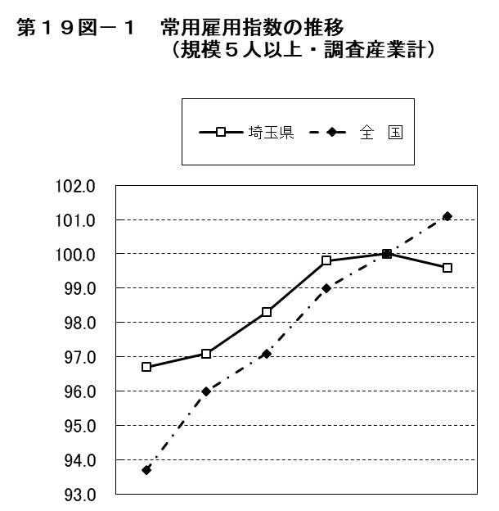
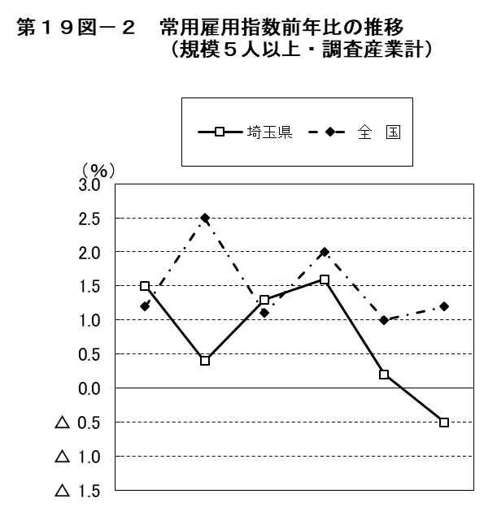

 | 平成 |  |  | 令和 |  |  |  | 平成 |  |  | 令和
 | 28年 | 29年 | 30年 | 元年 | 2年 | 3年 |  | 28年 | 29年 | 30年 | 元年 | 2年 | 3年
埼玉県 | 96.7 | 97.1 | 98.3 | 99.8 | 100.0 | 99.6 | 埼玉県 | 1.5 | 0.4 | 1.3 | 1.6 | 0.2 | △ 0.5
全 国 | 93.7 | 96.0 | 97.1 | 99.0 | 100.0 | 101.1 | 全 国 | 1.2 | 2.5 | 1.1 | 2.0 | 1.0 | 1.2

20図
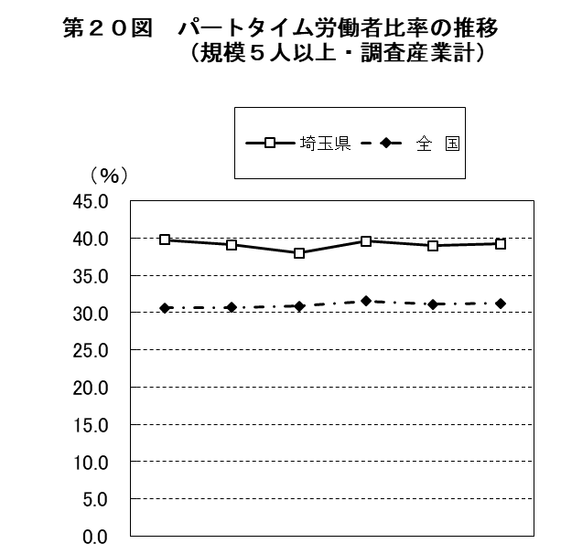

 | 平成 |  |  | 令和
 | 28年 | 29年 | 30年 | 元年 | 2年 | 3年
埼玉県 | 39.8 | 39.1 | 38.0 | 39.6 | 39.0 | 39.2
全 国 | 30.6 | 30.7 | 30.9 | 31.5 | 31.1 | 31.3

